Sayfa1
No | Yapılacak İşler | Tarih | Sorumlu | Gerekli Yan Aksiyon
01 | Çizilecek Elemanların ve LOD Seviyelerinin Belirlenmesi | 2022-11-02 | ALL | Toplantıda Birlikte Yapılabilir. Modellenecek Elemanlar ve LoD Seviyeleri Excel'de listenebilir.
02 | Rollerin Belirlenmesi | 2022-11-02 | ALL | Toplantıda Birlikte Yapılabilir
03 | Forking Kısmı Klasörlemenin Gözden Geçirilmesi ve BEP'de gösterelim | 2022-11-04 |  | Görev Paylaşımı ile yapılabilir ve arada sunularak feedback alınabilir
04 | BEP'in hazırlanması (çakışma detaylarını unutma) | 2022-11-05 | ALL | Görev Paylaşımı ile yapılabilir ve arada sunularak feedback alınabilir
05 | Statik Projenin Temizlenmesi | 2022-11-03 | GELECEK | Görev Paylaşımı ile yapılabilir ve arada sunularak feedback alınabilir
06 | Mimari Projelerin Temizlenmesi | 2022-11-03 | GELECEK | Görev Paylaşımı ile yapılabilir ve arada sunularak feedback alınabilir
07 | Mekanik Kanal Projesinin Temizlenmesi | 2022-11-04 | GELECEK | Görev Paylaşımı ile yapılabilir ve arada sunularak feedback alınabilir
08 | Metrajların Çıkarılması (Excel) | 2022-11-04 |  | Görev Paylaşımı ile yapılabilir ve arada sunularak feedback alınabilir
09 | İş Programının Hazırlanması (P6) | 2022-11-05 |  | Görev Paylaşımı ile yapılabilir ve arada sunularak feedback alınabilir
10 | Bütçe Hazırlanabilir (Excel) | 2022-11-05 |  | Görev Paylaşımı ile yapılabilir ve arada sunularak feedback alınabilir

No | Yapılacak İşler | Tarih | Sorumlu | Gerekli Yan Aksiyon
01 | CAD 'lerini ayrı hale getirilmesi |  | MSS
02 | Klasörleme |  | ALE
03 | GitHub Devreye Alınması |  | ALL
04 | BEP tamamlanması |  | ERY
05

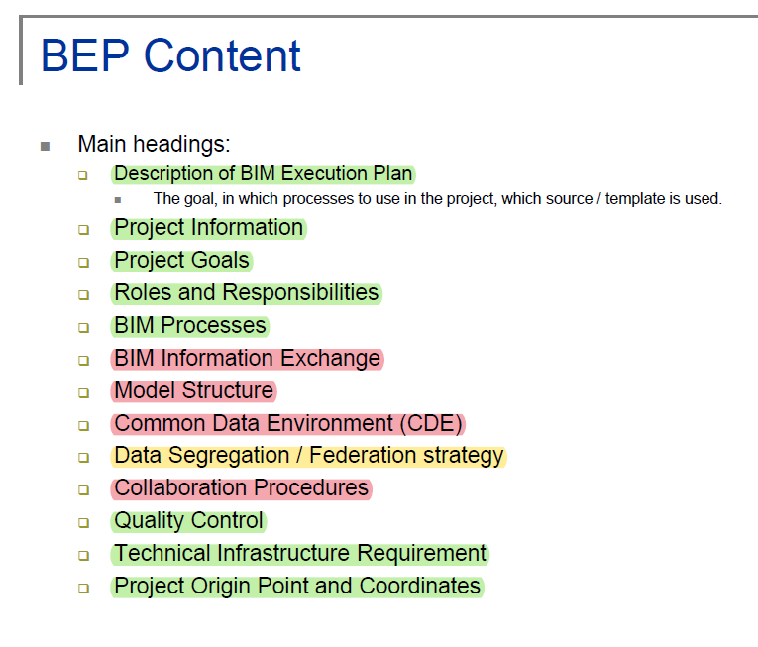

No | Yapılacak İşler | Tarih | Sorumlu | Gerekli Yan Aksiyon
01 | SECTION A: DESCRIPTION OF BIM EXECUTION PLAN |  | +
02 | SECTION B: PROJECT INFORMATION |  | +
03 | SECTION C: PROJECT GOALS / BIM USES |  | +
04 | SECTION D: BIM AND ORGANIZATIONAL ROLES, RESPONSIBILITIES |  | +
05 | SECTION E: BIM PROCESS DESIGN |  | ALE
06 | SECTION F: BIM INFORMATION EXCHANGES |  | ALE
 | 1. LIST OF INFORMATION EXCHANGE WORKSHEET(S): ATTACHMENT 4 |  | MSS
07 | SECTION G: MODEL STRUCTURE |  | ALE
 | Dosyalama ağacı şeması |  | ALE
08 | SECTION H: COMMON DATA ENVIRONMENT |  | ALE | Şeması
09 | SECTION I: DATA SEGREGATION and FEDERATION STRATEGY |  | ALE | BIM Infor. Exh. İle birleşebilir
10 | SECTION J: COLLABORATION PROCEDURES |  | ALE
11 | SECTION K: QUALITY CONTROL |  | +
12 | SECTION L: TECHNOLOGICAL INFRASTRUCTURE NEEDS |  | +
13 | SECTION M: PROJECT ORIGIN POINT and COORDINATES |  | +
14 | SECTION N: ATTACHMENTS |  | ERY

Sayfa4
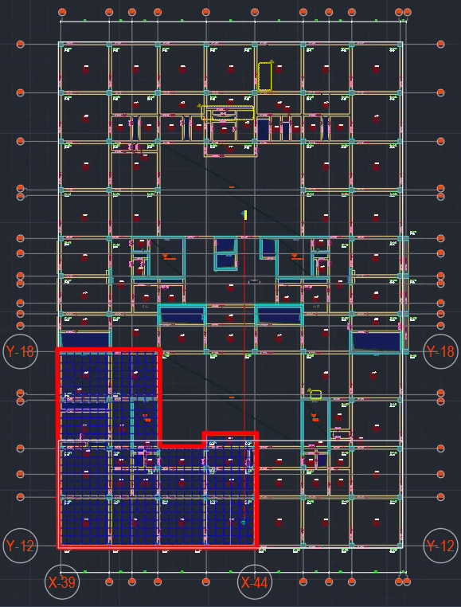

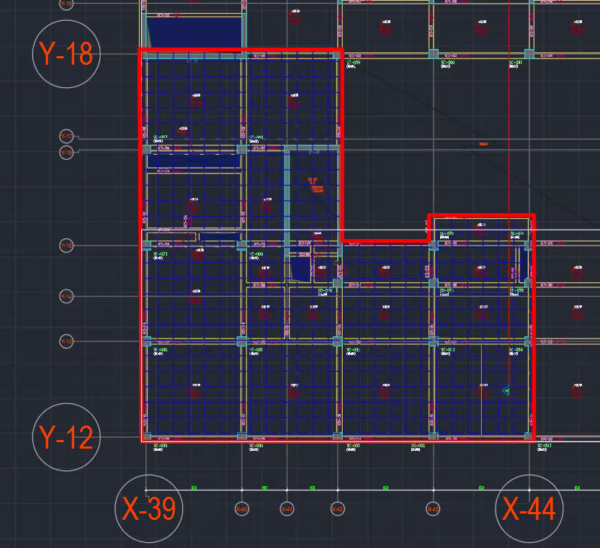

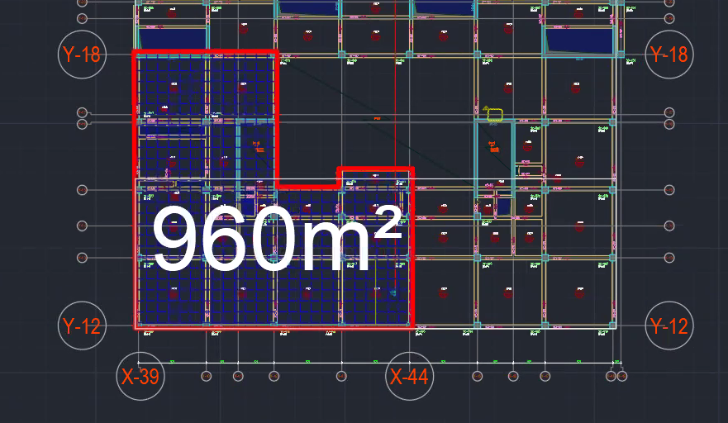

IE Charts
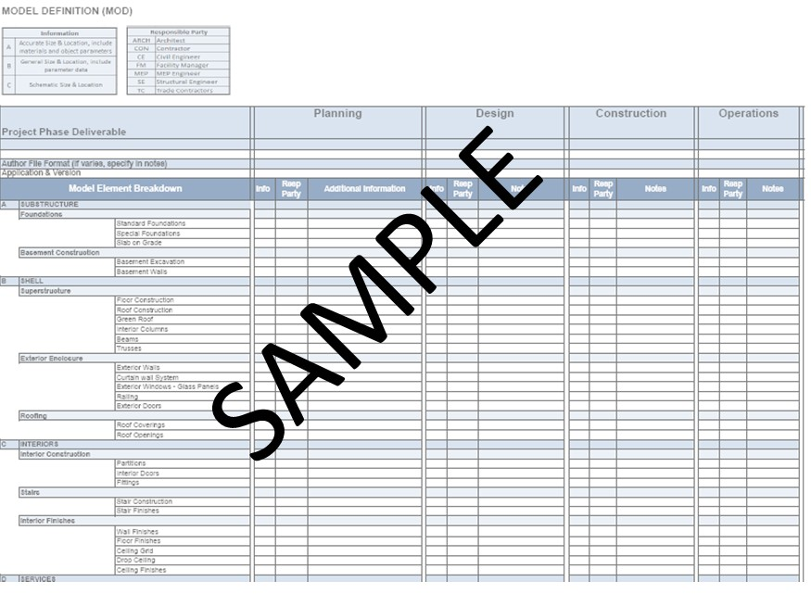
LIST Of Information Exchange Worksheet Attch 4
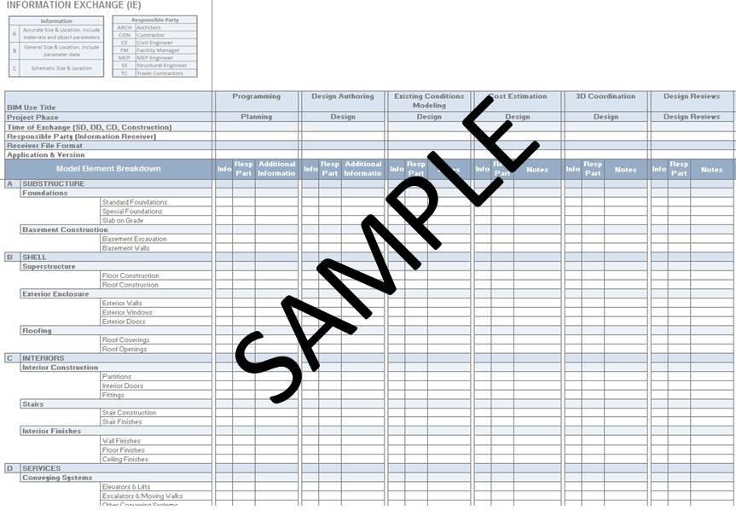

MODEL DEFINITION WORKSHEET: Attch 5

Sayfa7
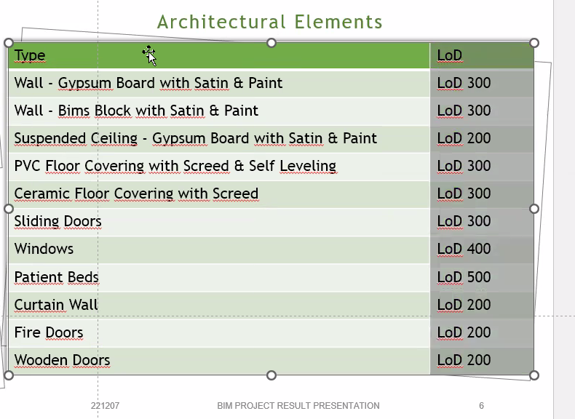
Görseller
Tüm 3D
Birer tane 3D

